FORMATO GQ-016
PROPUESTA DE MEJORA | PROPUESTA DE MEJORA O INNOVACIÓN |  |  |  | REGISTRO
 |  |  |  |  | COPIA CONTROLADA
 |  |  |  |  | COD GQ-016-R | VERSION 0,5
 |  |  |  |  | FECHA 18-mar-21 | PAGINA 1 DE 1

Nombre de la propuesta: | AUTOMATIZACION PROCESOS DE GESTION DE SST (AUDIOTIRAS, INPECCIONES Y REQUISITOS DE SST)
Nombre de la persona o equipo que genera la PM: | NATALIA LOPEZ MARIN SISTEMAS INTEGRADOS DE GESTION.

SITUACIÓN INICIAL |  |  | SITUACIÓN FINAL
Actualmnete contamos con un sistema integrado de gestión, documentado con formatos en excel, word de manera manual y poco articulada |  |  | brindaría información estratégica para el seguimiento de actividades realizadas dentro del Sistema de Seguridad y Salud en el Trabajo, que apoyen actividade en campo y la mejora de toma de decisiones Dar a conocer oferta de servicio para la automatización de diferentes procesos en el SG SST de la empresa; brindando así, facilidad para: • Controlar un gran volumen de tareas • Organización y fácil acceso a la documentación • Vinculación entre tareas • Minimización de costos aumentos de beneficios • Mayor productividad • Ahorro de tiempo • Soportes legales • Construcción de reportes automáticos • Informes en tiempo real Licencia de Acceso Web, Licencia Moviles, Automatizacion e formularios Tableros gerenciales

FOTO O DIBUJO INICIAL |  |  | FOTO O DIBUJO FINAL
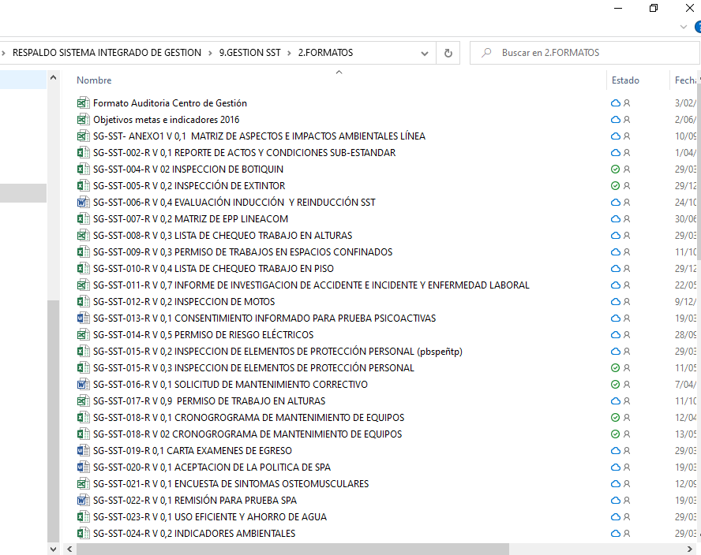 |  |  | 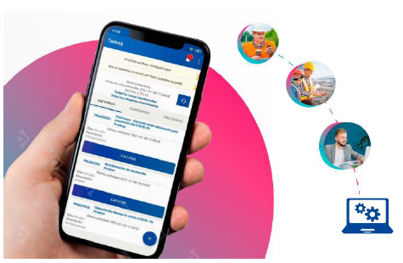

Objetivo: | Lograr integrar, sistematizar las actividades y la gestión de seguridad y salud en el trabajo en campo y en la gestión adminsitrativa integrandolo a las actividades y aplicaciones de la operación.
Alcance: | Aplica para toda la operacion de la empresa
Requerimientos: | Se requiere una inversion, diseño e implementacion.

Elaborado por: Coordinadora Sistemas Integrados de Gestión Natalia Lopez Marin |  | Revisado por: Dirección de I+D Marlon Alberto Henandez Arboleda |  | Aprobado por: Director de procesos Walter Jimenez

